Munka1
Aktív műterhelés maximális áramfelvételek, maximális disszipációk

Digitális | Fogyasztók (mA) |  |  |  |  |  |  |  | Összesen (mA) | Forrás (V) | LDO dis. (mW) | Maximálisan megengedhető Rthja (°C/W) | Szükséges felület (SOT-223) (mm2)
+3.3 | MCU | EEPROM | ISOL x2 | SHREG x2 | TSENS | LED |  |  |  |  |  |  |  | (leolvasva grafikonról)
 | 36.3 | 3.0 | 10.0 | 4.8 | 0.4 | 1.3 |  |  | 55.7 | 12.0 | 485 | 82.5 |  | 390
+12 | LDO_loss | Fan x2 | Relays x7 | Charge Pump | Other supplies
 | 10.0 | 800.0 | 133.0 | 3 | 239.2 |  |  |  | 1185.2

Analóg
+5 | ADC | ADC_REF | DAC x4 | DAC_REF
 | 7.5 | 0.3 | 1.8 | 1.1 |  |  |  |  | 10.7 | 12.0 | 75 | 534.0 |  | 0
+7 | OP07 x8 | FB_clip_resdiv x8 | In_div x8 | OP07 x8
 | 32.0 | 11.2 | 11.2 | 32.0 |  |  |  |  | 86.4 | 12.0 | 432 | 92.6 |  | 260
-7 | OP07 x8 | FB_clip_resdiv x8 | In_div x8 | OP07 x8
 | 32.0 | 11.2 | 11.2 | 32.0 |  |  |  |  | 86.4 | 12.0 | 432 | 92.6 |  | 260

 |  |  |  |  |  |  |  | Maximális junction hőmérséklet (°C): |  |  | 80
 |  |  |  |  |  |  |  | Maximális ambient hőmérséklet (°C): |  |  | 40

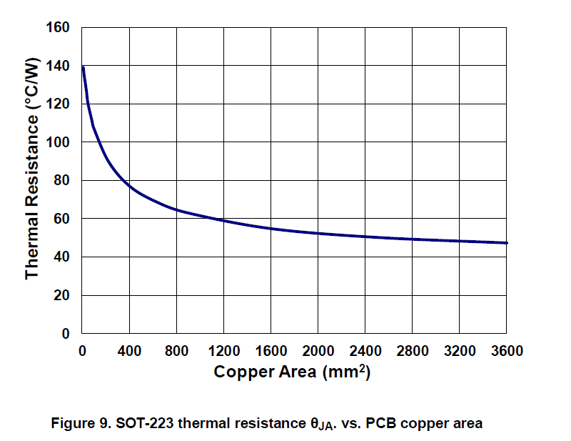
 |  |  |  |  |  |  |  | Néhány leolvasott érték:
 |  |  |  |  |  |  |  |  | Area | T.Resistance
 |  |  |  |  |  |  |  |  | 0 | 140
 |  |  |  |  |  |  |  |  | 200 | 90
 |  |  |  |  |  |  |  |  | 400 | 76
 |  |  |  |  |  |  |  |  | 800 | 65
 |  |  |  |  |  |  |  |  | 1200 | 60
 |  |  |  |  |  |  |  |  | 1600 | 55
 |  |  |  |  |  |  |  |  | 2000 | 51
 |  |  |  |  |  |  |  |  | 2400 | 50
 |  |  |  |  |  |  |  |  | 2800 | 49

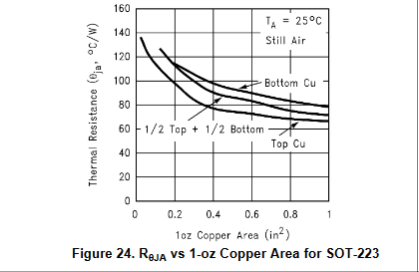

 |  |  |  |  |  |  | 1 in2 = 645mm2

